Category 2
 | Категория 2 - Ученици, родени между 2000 г. и 2002 г. вкл.
Град | Учебна институция | Отбор | Крайна оценка

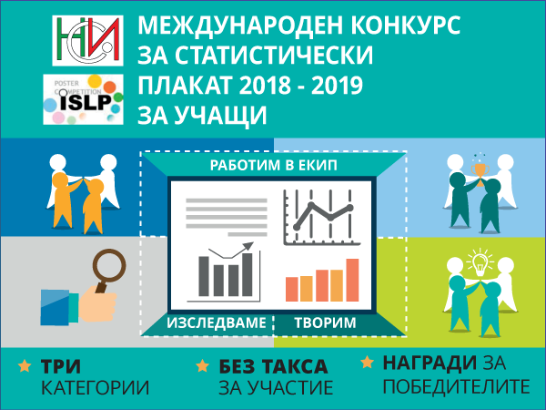
Добрич | ЧПГТП "Райко Цончев" | Young Investigators | 91.14
Троян | Средно училище "Васил Левски" | EQUILIBRIUM | 80.43
Русе | ПГИУ "Елиас Канети" | Green Earth | 79.71
Перник | Професионална гимназия по икономика | Фреш7 | 79.14
Плевен | Държавна финансово-стопанска гимназия "Интелект" | Intell Status | 78.86
Плевен | Държавна финансово-стопанска гимназия "Интелект" | Intellect's Students | 78.00
Бургас | Професионална търговска гимназия | Статс | 77.43
Генерал Тошево | ПГ по земеделие "Тодор Рачински" | Иновативна професионална гимназия | 74.71
София | Втора английска езикова гимназия "Томас Джеферсън" | The Eco Life Project | 73.71
Варна | Математическа гимназия | Viva | 72.86
Първомай | СУ" Проф.-д-р Асен Златаров" | Zlatarov Stats | 67.14
Козлодуй | СУ "Св. св. Кирил и Методий" | КиМ-В | 67.14
Русе | ПГИУ "Елиас Канети" | Discover&learn | 65.43
Кнежа | ПГЗ “Стефан Цанов“ | Туризъм | 64.43
Дупница | Професионална гимназия "Акад. Сергей П. Корольов" | Корольов | 61.86
Русе | ПГИУ "Елиас Канети" | Canetti | 61.86
Перник | Природоматематическа гимназия "Христо Смирненски" | Кракра | 57.00
Русе | СУ "Възраждане" | possibilita | 56.86
Благоевград | Професионална гимназия по икономика "Иван Илиев" | ПГИ | 53.00
Троян | Средно училище ,,Васил Левски" - гр. Троян | Mi-Pe-H | 50.57
Перник | ПМГ "Христо Смирненски" | Yavor And Friends | 48.43
Велико Търново | Старопрестолна професионална гимназия по икономика | Пигис | 48.29
София | 105.СУ "Атанас Далчев" | 11.б - 105СУ | 46.71
Пловдив | НХГ "Цанко Лавренов" | The Skylarks | 45.71
Велико Търново | Старопрестолна професионална гимназия по икономика | Великата Четворка | 43.86
Перник | Природоматематическа гимназия"Христо Смирненски" | Explorer | 35.71

